Veiledning
FORSIDE | Første arkfane skal fylles ut

RISIKOELEMENT | Kategorisering av risiko og tiltak
 | For oversikt i en ROS-analyse anbefales det å kategorisere risikoelementer for å se risiko/tiltak i sammenheng, eksempelvis at risiko/tiltak innenfor teknologi ligger samlet i analysen. Grupperinger kan være menneskelige, teknologiske, organisatoriske og det kan være at risiko/tiltak ligger i kommunen, hos brukere/tjenestemottakere og/eller hos leverandører.
RISIKOBESKRIVELSE | Beskriv uønskede hendelser
 | Utdyp hva som kan gå galt
SANNSYNLIGHETSGRADERING (S) | Hvor stor sannsynlighet er det for at situasjon/hendelse/handling oppstår (representerer en fare for tjenesten)?
 | 1 = Lite sannsynlig (< 5 % sjanse for at hendelsen inntreffer - Aldri registrert lignende hendelse)
 | 2 = Mindre sannsynlig (5 % - 25 % sjanse for at hendelsen inntreffer - Har vært registrert lignende hendelse)
 | 3 = Sannsynlig (25-50 % sjanse for at hendelsen inntreffer - Har vært registrert)
 | 4 = Meget sannsynlig (50-75 % sjanse for at hendelsen inntreffer - Vil kunne skje)
 | 5 = Svært sannsynlig (> 75 % sjanse for at hendelsen inntreffer - Forventet å skje)
KONSEKVENSGRADERING (K) | Hva er konsekvens hvis situasjon/hendelse/handling oppstår?
 | 1 = Ubetydelig konsekvens
 | 2 = Mindre konsekvens
 | 3 = Moderat konsekvens
 | 4 = Alvorlig konsekvens
 | 5 = Svært alvorlig konsekvens
OVERORDNEDE KONSEKVENSER | Se utdypende illustrasjon nedenfor
 | Omdømme og legitimitet
 | Etterlevelse av lover og regler
 | Helhetlig styring og utvikling
 | Kvalitet i tjenesteproduksjonen
RISIKO | Sannsynlighet (1-5) x Konsekvens (1-5) = Risiko (1-25). Se illustrasjon nedenfor
 | Fargekoder (grønn, gul, oransje, rød og mørkerød) visualiserer verdien på risiko. I første fase identifiseres risiko (uønskede hendelser) og de vil gi følgende verdier/fargekoder for risiko: - Grønn: Tiltak må ikke vurderes (avhengig av fagområde). - Gul: Tiltak kan iverksettes (avhengig av fagområde). - Oransje: Tiltak bør/skal iverksettes (avhengig av fagområde). - Rød/mørkerød: Det skal iverksettes tiltak.
TILTAK | Identifisere og vurdere risikoreduserende tiltak
 | I andre fase vurderes risikoreduserende tiltak. Tiltakene skal redusere sannsynlighet og/eller konsekvens av uønskede hendelser slik at risiko reduseres (forventet effekt av tiltak). Når mulig, vurder tiltakets kost-/nytteeffekt. Dersom tiltak går utover enhetens/kommunalområdets ansvar må relevante fagområder involveres. Hvert tiltak skal ha ansvarlig funksjon/person og dato for ferdigstillelse. Risikoaksept: Har tiltakene redusert risiko godt nok?
 | Identifiserte tiltak som ikke iverksettes
 | Tiltak som ville vært hensiktsmessige å i verksette, men som pga økonomimske/ organisatoriske/teknologiske/menneskelige årsaker ikke kan gjennomføres. Disse må fortsatt synliggjøres i ROS analysen.
OPPLEVD EFFEKT AV TILTAK | ROS-analyser er dynamiske og endres ved behov, eksempelvis når tiltak ikke har forventede effekt
 | Hvis tiltak ikke har hatt tiltenkt (vurdert) effekt må tiltak og nye tiltak vurderes.

Illustrasjon, Overordnede konsekvenser
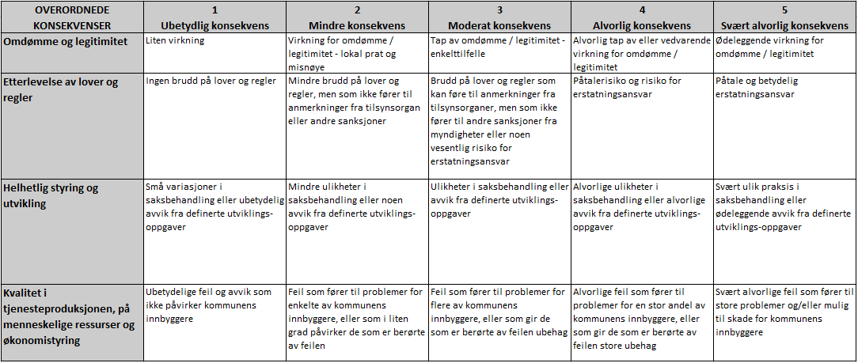

Illustrasjon, Fargekoder risiko

